상품제안서
박스대형칼라밴드(인쇄) | 상품코드: S11590

 |  |  |  |  |  |  | 02-713-8555 | www.synergygift.co.kr
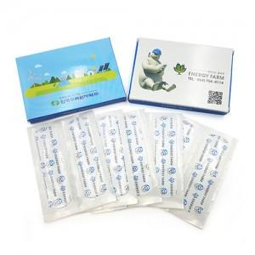

【상세/제작정보】 | 박스-4도 칼라인쇄 *2000매 부터 제작 가능합니다.* *문의 주세요*

【인쇄/포장옵션】 | 풀칼라 / 포장불가능

【공급단가】 | 수량 | 2,000~ | 3,000~ | 5,000~ | 10,000~ | 20,000~
*VAT별도 | 단가 | 450원 | 430원 | 410원 | 400원 | 390원

【상품 URL】 | https://www.synergygift.co.kr:443/src/goods_detail.php?gdno=8631

